画面
機能設計書 |  | システム名 | プロジェクト名 | 登録日付 |  |  | 更新日付
 |  | Biz-X POTTS
画面レイアウト |  | サブシステム名 | 機能名名 | 登録担当者 |  |  | 更新担当者
 |  | 出荷 | 出庫照会

 | 画面レイアウト

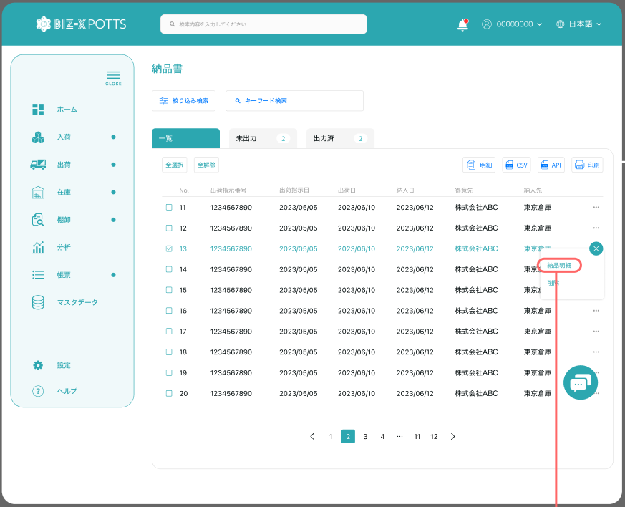

出庫照会

 |  |  |  |  | 功能包括：一览表示，出庫入力跳转

出庫入力
 |  |  |  |  |  | 具体项目参照
 |  |  |  |  |  | 【画面項目定義】

出庫入力

画面 (SP)
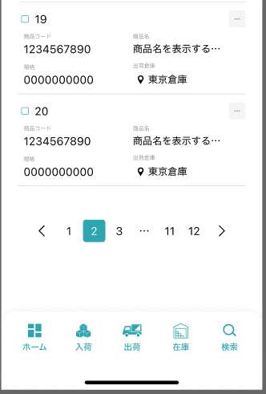
機能設計書 |  | システム名 |  | プロジェクト名 | 登録日付 | 更新日付
 |  | Biz-X POTTS
画面レイアウト |  | サブシステム名 |  | 機能名名 | 登録担当者 | 更新担当者
 |  | 出荷 |  | 出庫照会

 | 画面レイアウト

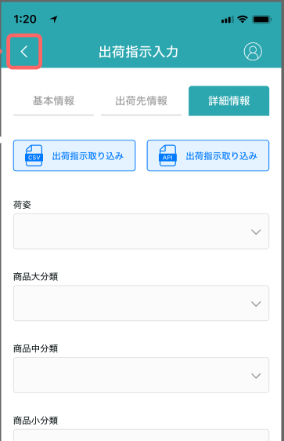

出庫照会

 |  |  | 具体字段参照PC端

出库状态

未出库
出库中
出库済み

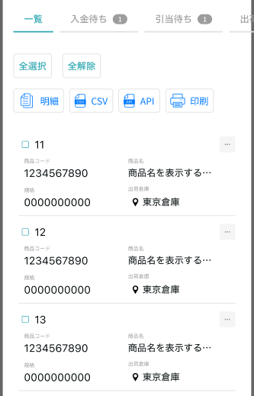

入庫入力

画面項目定義 (SP)
機能設計書 |  |  | システム名 |  |  |  | プロジェクト名 |  |  |  |  |  | 登録日付 |  |  | 更新日付
 |  |  | Biz-X POTTS
画面項目定義 |  |  | サブシステム名 |  |  |  | 機能名名 |  |  |  |  |  | 登録担当者 |  |  | 更新担当者
 |  |  | 出荷 |  |  |  | 出庫照会
PC端参照
No | 項目名 | ID | 種類 | 属性 | DB 桁数 | 画面 桁数 | IO | タブ | 必須 | 表示 | 配置 | IME | ref | chk | 書式 |  | 概要 | 登録時仕様 |  | 更新時仕様
 |  |  |  |  |  |  |  |  |  |  |  |  |  |  |  |  |  | 取得元 | 仕様 | 取得元 （照会/削除も同様） | 仕様

 | 検索条件
 | 出荷指示番号 |  |  |  |  |  |  |  |  |  |  |  |  |  |  |  |  | dtb_ship(出荷指示) | 出荷指示番号
 | 出荷指示日 |  |  |  |  |  |  |  |  |  |  |  |  |  |  |  |  | dtb_ship(出荷指示) | 出荷指示日
 | 出庫状態 |  |  |  |  |  |  |  |  |  |  |  |  |  |  |  | 全て、未出庫、出庫中、出庫済み | dtb_ship(出荷指示) | 出荷状態
 | 出庫照会一覧
 | ID |  |  |  |  |  |  |  |  |  |  |  |  |  |  |  |  | dtb_ship(出荷指示) | ID
 | 出荷指示番号 |  |  |  |  |  |  |  |  |  |  |  |  |  |  |  |  | dtb_ship(出荷指示) | 出荷指示番号
 | 出荷指示日 |  |  |  |  |  |  |  |  |  |  |  |  |  |  |  |  | dtb_ship(出荷指示) | 出荷指示日
 | 納入日 |  |  |  |  |  |  |  |  |  |  |  |  |  |  |  |  | dtb_ship(出荷指示) | 納入日
 | 得意先 |  |  |  |  |  |  |  |  |  |  |  |  |  |  |  |  | dtb_ship(出荷指示) | 得意先_名称
 | 納入先 |  |  |  |  |  |  |  |  |  |  |  |  |  |  |  |  | dtb_ship(出荷指示) | 納入先_名称
 | 出庫状態 |  |  |  |  |  |  |  |  |  |  |  |  |  |  |  |  | dtb_ship(出荷指示) | 出荷状態

イベント仕様 (SP)
機能設計書 |  |  | システム名 |  | プロジェクト名 | 登録日付 |  | 更新日付
 |  |  | Biz-X POTTS
イベント仕様 |  |  | サブシステム名 |  | 機能名名 | 登録担当者 |  | 更新担当者
 |  |  | 出荷 |  | 出庫照会

PC端参照
No | 対象 | イベント |  | 処理内容 |  |  | 備考
 |  | 初期化 |  | 初期化检索，检索条件默认为空 检索表：dtb_ship(出荷指示) 条件：出荷状態 in【2:出庫待ち 3:出庫中 4:検品待ち 5:梱包待ち 6:出荷確定待ち 7:出荷済み】 【会社_ID】= 登陆者的会社ID 【削除区分】=【2:未削除】 按照【出荷指示日】降序显示 同时检索其他tab数据的数量显示在画面上 默认显示一览页面
 |  | 检索 |  | 根据输入的检索条件进行检索 检索表：dtb_ship(出荷指示) 条件：【出荷状態】 in画面入力的【出庫状態】 【出荷指示番号】= 入力的【出荷指示番号】 【出荷指示日】= 入力的【出荷指示日】 【会社_ID】= 登陆者的会社ID 【削除区分】=【2:未削除】 按照【出荷指示日】降序显示 同时检索其他tab数据的数量显示在画面上 默认显示一览页面
 |  | tab切换 |  | 根据输入的检索条件进行检索 显示对应页面的数据
 |  | 全选择/全解除 |  | 点击按钮可以全选择/全解除当前页表中所有数据
 |  | 出库入力 |  | 未选择数据时，跳转出库入力不带参数。选择一条时带参数【出荷指示ID】。多条时禁用
 |  | 印刷 |  | 输出当前选择数据为出库一览文件 |  |  | 等待模版
 | table一览行数据 | 出库入力 |  | 根据选择的数据，带参数【出荷指示ID】跳转出库入力

